상품제안서
르웨이 풀컬러 접이식 장바구니 | 상품코드: S44128

 |  |  |  |  |  |  | 02-713-8555 | www.synergygift.co.kr
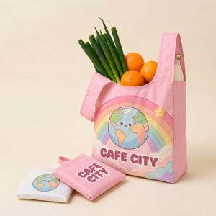 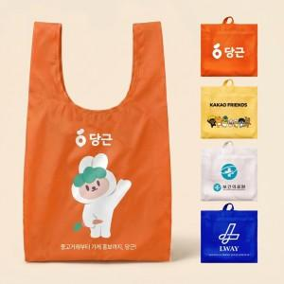 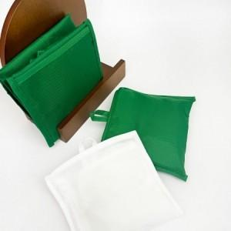

【상세/제작정보】

【인쇄/포장옵션】 | 실크, 풀칼라 / OPP(비닐)

【공급단가】 | 수량 | 300~ | 500~ | 1,000~ | 3,000~ | 5,000~
*VAT별도 | 단가 | 4,290원 | 4,050원 | 3,860원 | 3,760원 | 3,690원

【상품 URL】 | https://www.synergygift.co.kr:443/src/goods_detail.php?gdno=44128

